申込書
2025年度 第2回
地下埋設物事故防止講習会
 |  |  |  |  |  | 受講申込書 ・（受講票）
開催日： 2025年 11月19日（水）
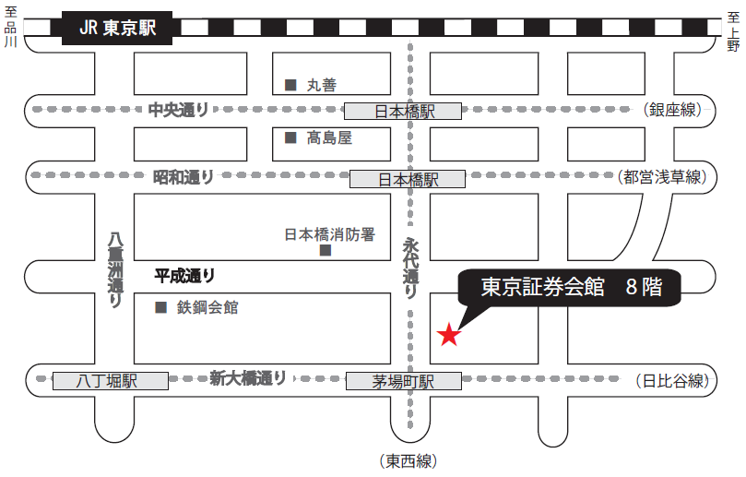
東京証券会館ホール案内図
〒103-002 東京都中央区日本橋茅場町1-5-8 TEL 03-3667-9210
【最寄駅からの所要時間】
・東京メトロ 東西線・日比谷線 「茅場町」駅 ８番出口 直結
・東京メトロ 銀座線・東西線・都営浅草線 「日本橋」駅 Ｄ２出口 徒歩 5分
・山手線 「東京」駅 八重洲北口 徒歩 20分
場 所： 東京証券会館 ８階ホール
会社名（正式名称） （△△株式会社・株式会社○○）
住 所 |  |  |  |  |  |  | 〒 |  | -

申 込 担 当 者 （ 受講票送付先 ） |  |  |  |  |  |  | （所属部署名）
 |  |  |  |  |  |  | 氏 名
 |  |  |  |  |  |  | ﾒｰﾙｱﾄﾞﾚｽ
 |  |  |  |  |  |  | TEL

 |  | （記載不要） |  |  |  |  |  |  |  |  |  |  |  | 受講証明 |  | ▼プルダウン選択
番号 | 出席 ﾁｪｯｸ | 整理№ |  |  | 受 講 者 氏 名 |  |  |  |  |  |  |  |  | 必要1 不要2
① |  | U | - |  |  |  |  |  |  |  |  |  |  |  |  |  | ＜申込期限＞ 11月12日（水）まで
② |  | U | -
③ |  | U | -
④ |  | U | -
⑤ |  | U | -
⑥ |  | U | -
 |  |  |  |  |  |  |  |  |  |  |  | 人数 |  | 0 | 人
 |  |  |  |  |  |  |  |  |  |  |  |  |  |  |  |  |  |  | ＜申込期限＞11月12日（水）まで
受講者氏名は、姓と名の間に全角スペースを空けてください。 |  |  |  |  |  |  |  |  |  | 例：地下 太郎
各担当部署でとりまとめの上、メールでお申し込みください。 |  |  |  |  |  |  |  |  |  |  |  |  | ▼プルダウン選択 |  |  |  |  |  | ● 申込先
上記のとおり申し込みます。 |  |  |  |  |  |  |  |  |  |  | 2025年 |  |  | 月 |  | 日 |  |  | (一社) 日本建設業連合会 地下埋設物対策部会 （担当 須山）
 |  |  |  |  |  |  |  |  |  |  |  |  |  |  |  |  |  |  | TEL 03-3551-8812 | E-mail suyama@nikkenren.or.jp
★ 事前申込制になります。事前の申込みがない方は受講できません。

● 受講希望者が6人以上いる場合は、本票をコピーして申込みをお願いします。
● 上記申込書に必要事項を記載の上、返信してください。
【注意事項】
〇 受講者氏名は、 CPDS登録名簿に、そのまま転記されます。
漢字間違いがないか再度確認してください。
登録後は、訂正ができません。よく確認をするようお願いします。
【受講票】
● 受講票は「申込担当者」に返信いたします。

■ 受講者各自が、受講票のチェック欄を☑し、当日持参してください。

（チェック記入例）

① | ☑ | U | - | 021 | 地下 太郎 |  |  | 1

※ なお、本講習会は、ＣＰＤＳ（全国土木施工管理技士会連合会）認定の講習会です。 |  |  |  |  |  |  |  |  |  |  |  |  |  |  |  |  |  | ※ 表記個人情報は、講習会の状況把握以外には使用致しません。

希望者には、受講証明書を講習会終了後に交付致します。

